Sheet1
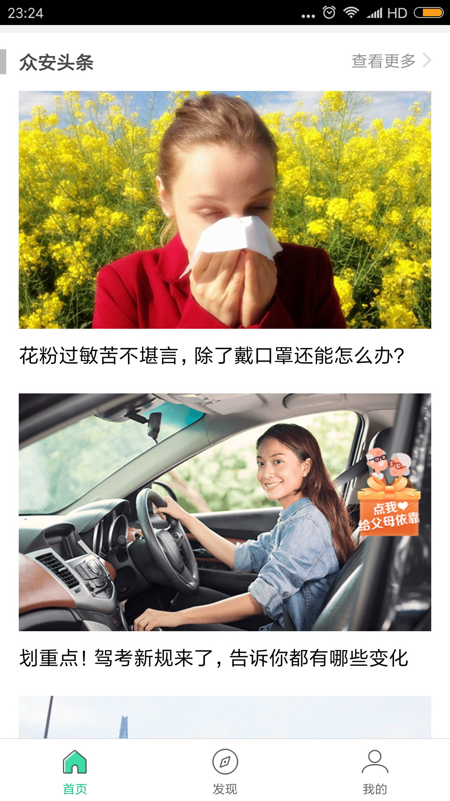
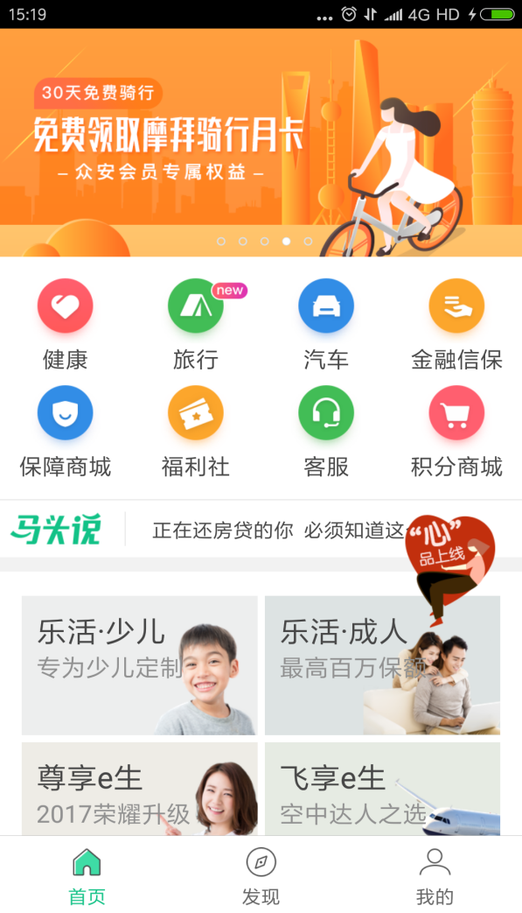
 | 泰康在线 | 众安在线
导航页截图 |  |  | 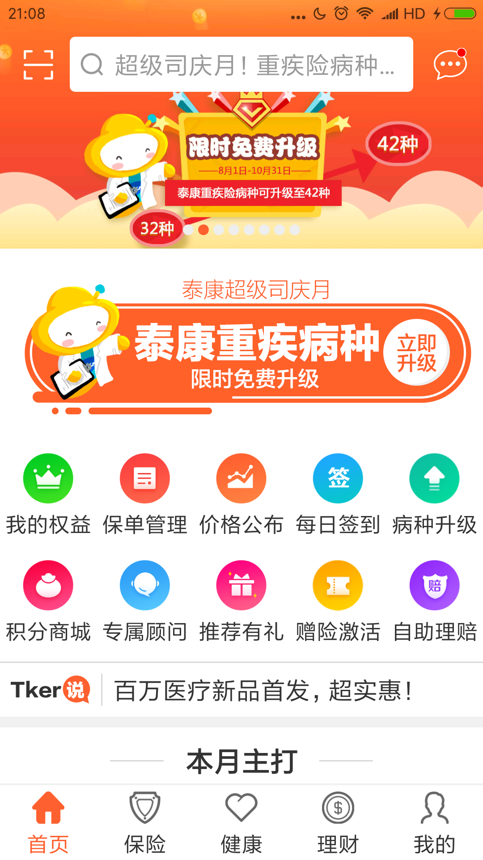 | 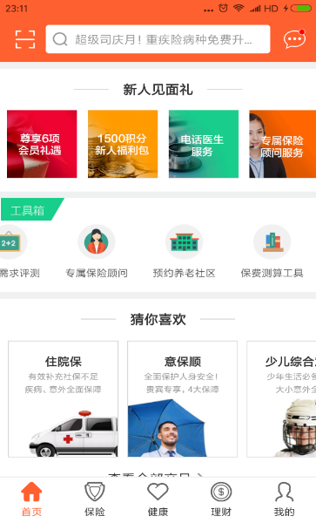
导航页类型 | 底部标签导航 | 底部标签导航
评价 | 优点：直观，分页切换方便，符合Android用户惯用手机自带返回操作建的习惯， 缺点：占用屏幕空间 | 同左
首页页面元素 | 首页左上角的二维码扫描应该给出对于用户的解释，是支付还是其他活动等，另外，主页下方的本月主打实际是把“保险”Tab页的保险商城入口放在主页提供链接，下方是一些热门产品展示，其实感觉这样做有些重复，给用户的感觉有些凌乱，其实只要通过“图片+文字”形式展示热门商品，并成矩阵式或者上下列表式排列，可以让用户觉得很简洁，很方便地浏览产品，首页的产品推荐不易过多，相反可以引入一些保险相关的资讯或者相关专家直播讲座等。另外：关于推出的测评功能，健康百科等可以单独拉出来展示，并展示对应的字内容 | 首页的内容模块排列很清晰，马头说下面的产品推荐以及后面的资讯文章，均是以图片代替大量文字进行展示，同时图片下面配上一句话说明，显得比较简洁

 | 泰康 | 众安
产品展示页 |  |  | 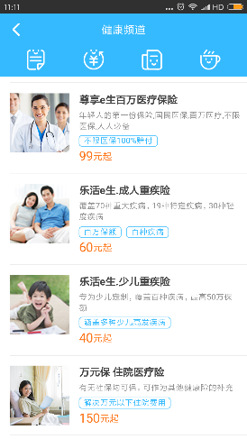 | 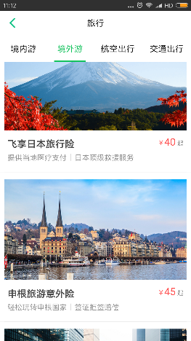 | 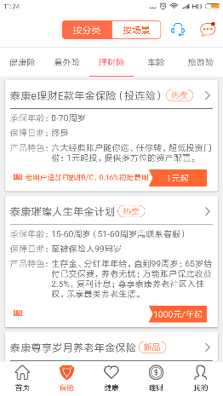
产品列表展示类型 | 横排文字描述+高亮凸显保费标签 | 图片+文字描述+保费
优点 | 关键信息描述清楚 | 简洁清晰
缺点 | 排版占用屏幕空间，需要刷屏浏览所有产品 | 描述不够详细，保障期限，承保年龄等未展示，并且占用屏幕空间（需要刷屏浏览所有产品）
建议 | 在产品展示上面，众安显得更加清晰简洁，不过缺少关键信息，需要用户点击进入查看详细说明，泰康则是采用文字描述方式横排列表形式，对于用户了解产品保费，保障期限，承保年龄等信息一目了然；总体建议产品展示背景最好为图片，展示形式排列为矩阵式，每行二列展示产品，图片上说明保费，承保期限，承保年龄等信息，这样占用屏幕空间会减少，用户可以减少刷屏来浏览到多个保险产品的详情。

